KMP Vorlage
 |  |  | 0 | 1 | 2 | 3 | 4 | 5 | 6 | 7
 | Muster |  | A | L | A | C | A | L | A | X
Eingabe |  | A | 1 | 1 | 3 | 1 | 5 | 1 | 7 | 1
 |  | C | 0 | 0 | 0 | 4 | 0 | 0 | 0 | 4
 |  | L | 0 | 2 | 0 | 2 | 0 | 6 | 0 | 2
 |  | X | 0 | 0 | 0 | 0 | 0 | 0 | 0 | 8

 |  |  | 0 | 1 | 2 | 3 | 4 | 5 | 6 | 7 | 8 | 9 | 10 | 11 | 12 | 13 | 14 | 15 | 16 | 17 | 18 | 19 | 20 | 21
 |  |  | B | A | L | A | X | C | A | L | A | C | A | L | A | C | A | L | A | C | A | L | A | X
 |  | j |  | 0 | 1 | 2 | 0 | 0 | 0 | 1 | 2 | 3 | 4 | 5 | 6 | 7 | 4 | 5 | 6 | 7 | 4 | 5 | 6 | 7
 | i | j
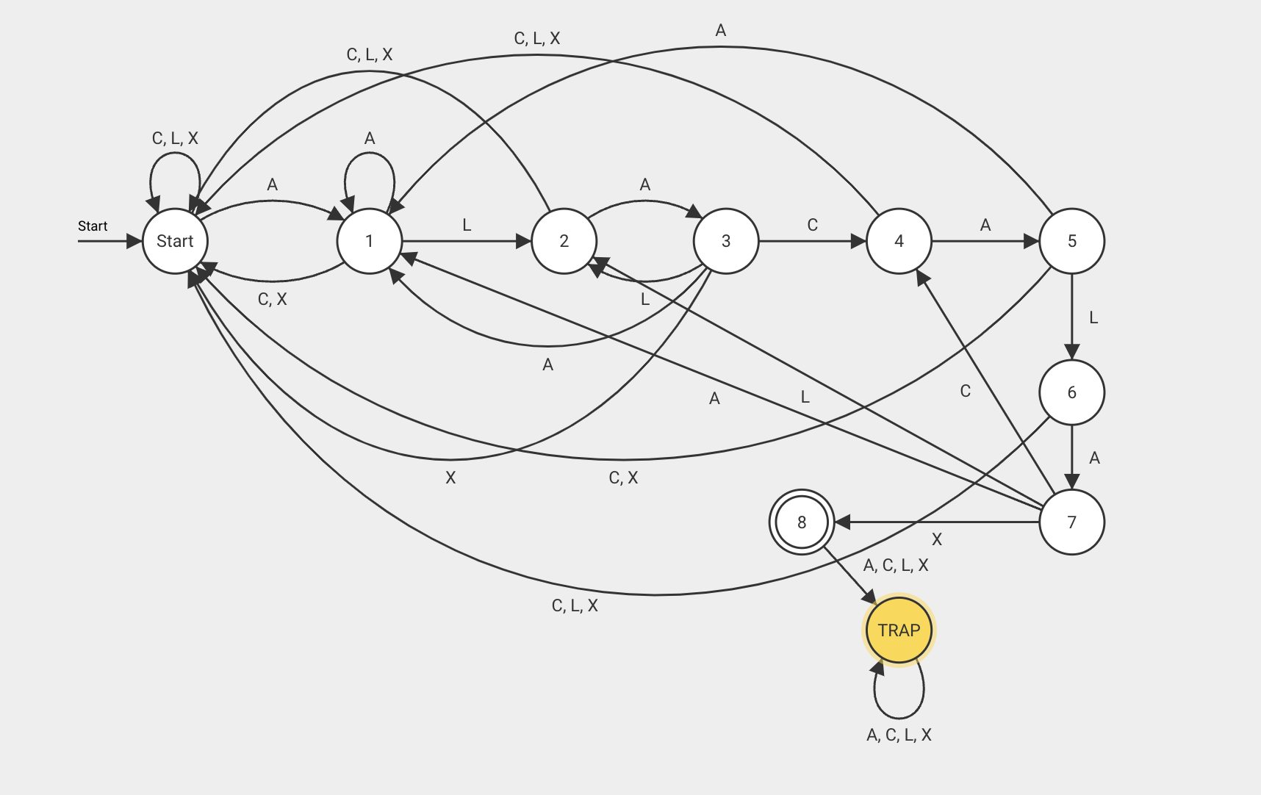
 | 1 |  |  | A | L | A | C | A | L | A | X
 | 2 |  |  | A | L | A | C | A | L | A | X
 | 3 |  |  | A | L | A | C | A | L | A | X
 | 4 |  |  |  |  |  | A | L | A | C | A | L | A | X
 | 5 |  |  |  |  |  |  | A | L | A | C | A | L | A | X
 | 6 |  |  |  |  |  |  |  | A | L | A | C | A | L | A | X
 | 7 |  |  |  |  |  |  |  | A | L | A | C | A | L | A | X
 | 8 |  |  |  |  |  |  |  | A | L | A | C | A | L | A | X
 | 9 |  |  |  |  |  |  |  | A | L | A | C | A | L | A | X
 | 10 |  |  |  |  |  |  |  | A | L | A | C | A | L | A | X
 | 11 |  |  |  |  |  |  |  | A | L | A | C | A | L | A | X
 | 12 |  |  |  |  |  |  |  | A | L | A | C | A | L | A | X
 | 13 |  |  |  |  |  |  |  |  |  |  |  |  |  |  |  | A | L | A | C | A | L | A | X
 | 14 |  |  |  |  |  |  |  |  |  |  |  |  |  |  |  | A | L | A | C | A | L | A | X
 | 15 |  |  |  |  |  |  |  |  |  |  |  |  |  |  |  | A | L | A | C | A | L | A | X
 | 16 |  |  |  |  |  |  |  |  |  |  |  |  |  |  |  | A | L | A | C | A | L | A | X
 | 17 |  |  |  |  |  |  |  |  |  |  |  |  |  |  |  | A | L | A | C | A | L | A | X
 | 18 |  |  |  |  |  |  |  |  |  |  |  |  |  |  |  | A | L | A | C | A | L | A | X
 | 19 |  |  |  |  |  |  |  |  |  |  |  |  |  |  |  | A | L | A | C | A | L | A | X
 | 20 |  |  |  |  |  |  |  |  |  |  |  |  |  |  |  | A | L | A | C | A | L | A | X
 | 21 |  |  |  |  |  |  |  |  |  |  |  |  |  |  |  | A | L | A | C | A | L | A | X

Dijkstra Vorlage
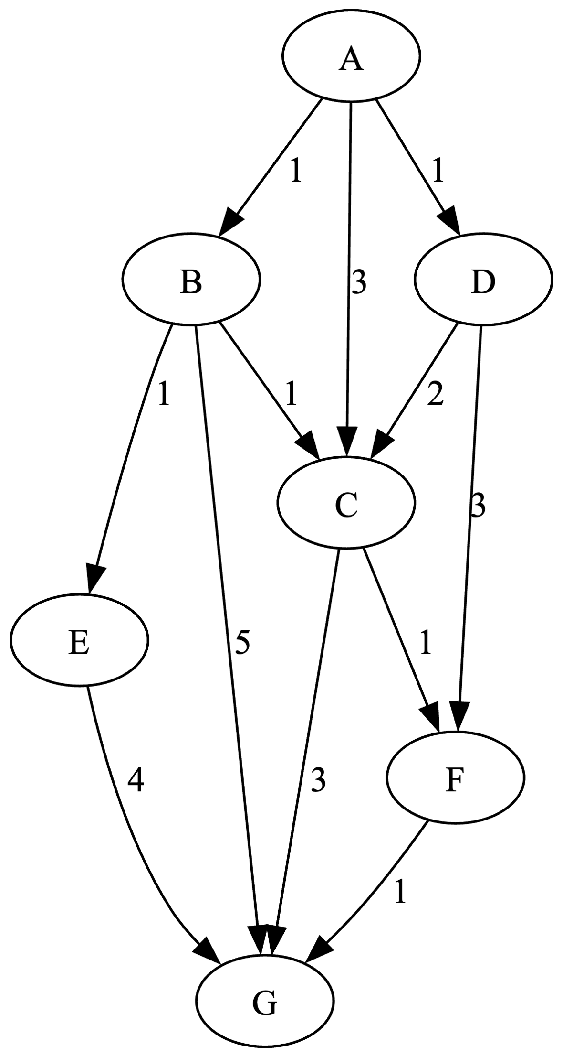
markiert | Rand (MinPQ)

AStar Vorlage
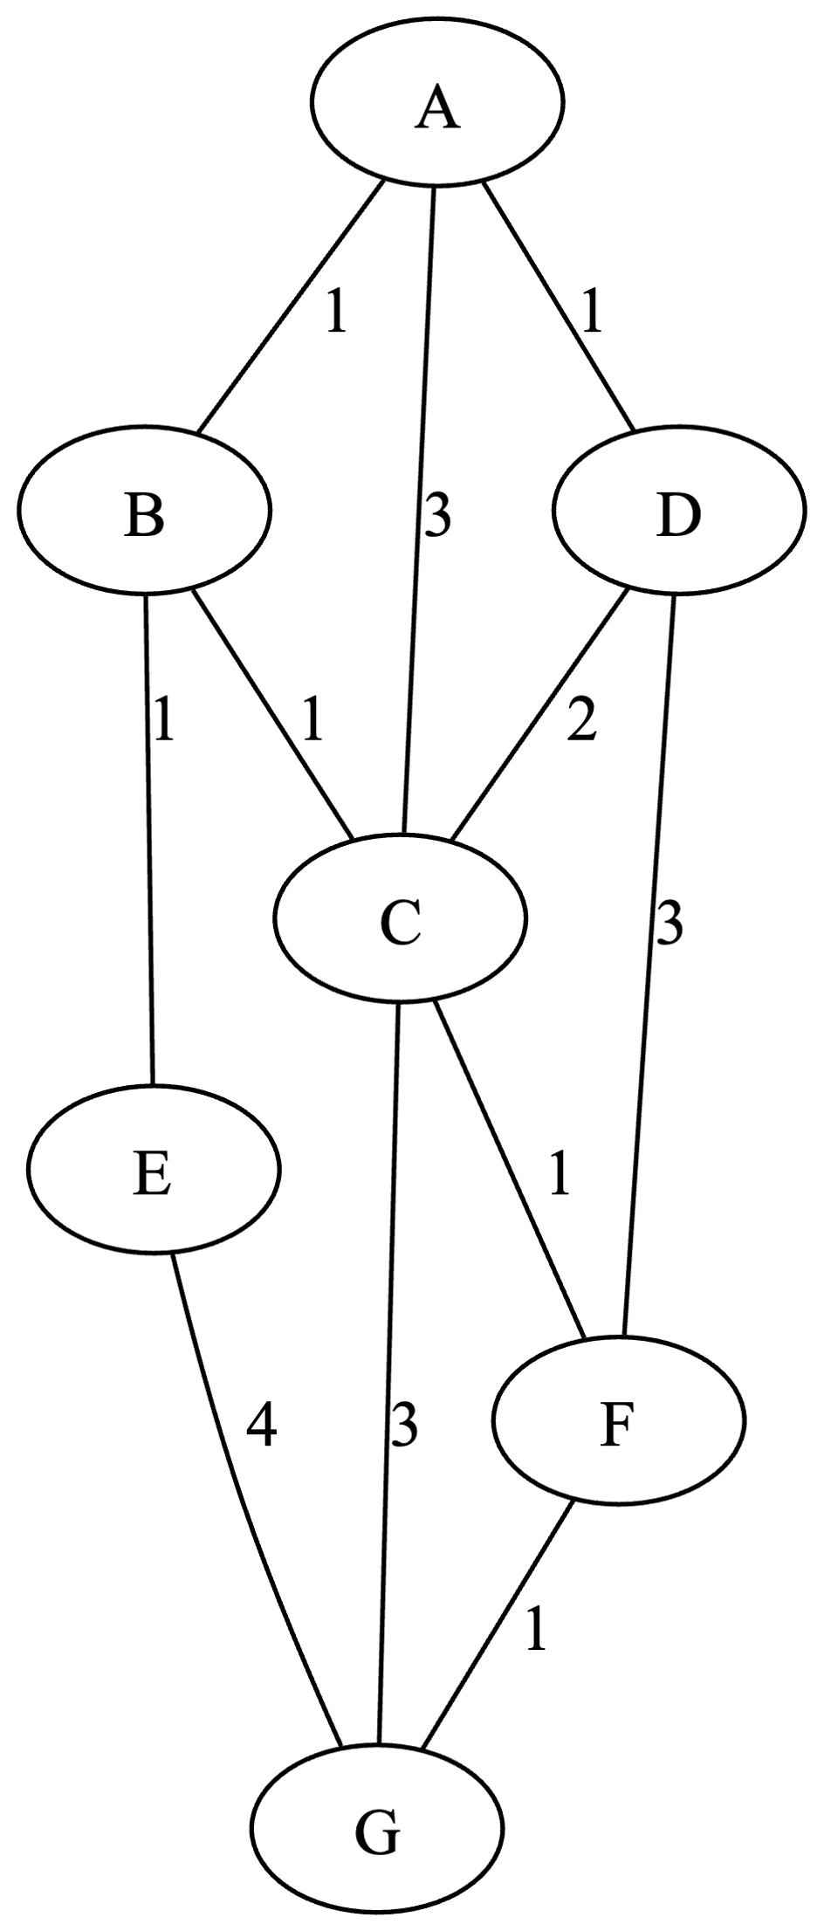
h(A)=4 | Q | next | Zwischenrechnung
h(B)=3
h(C)=3
h(D)=6
h(E)=1
h(F)=5
h(G)=0

Kruskal Vorlage
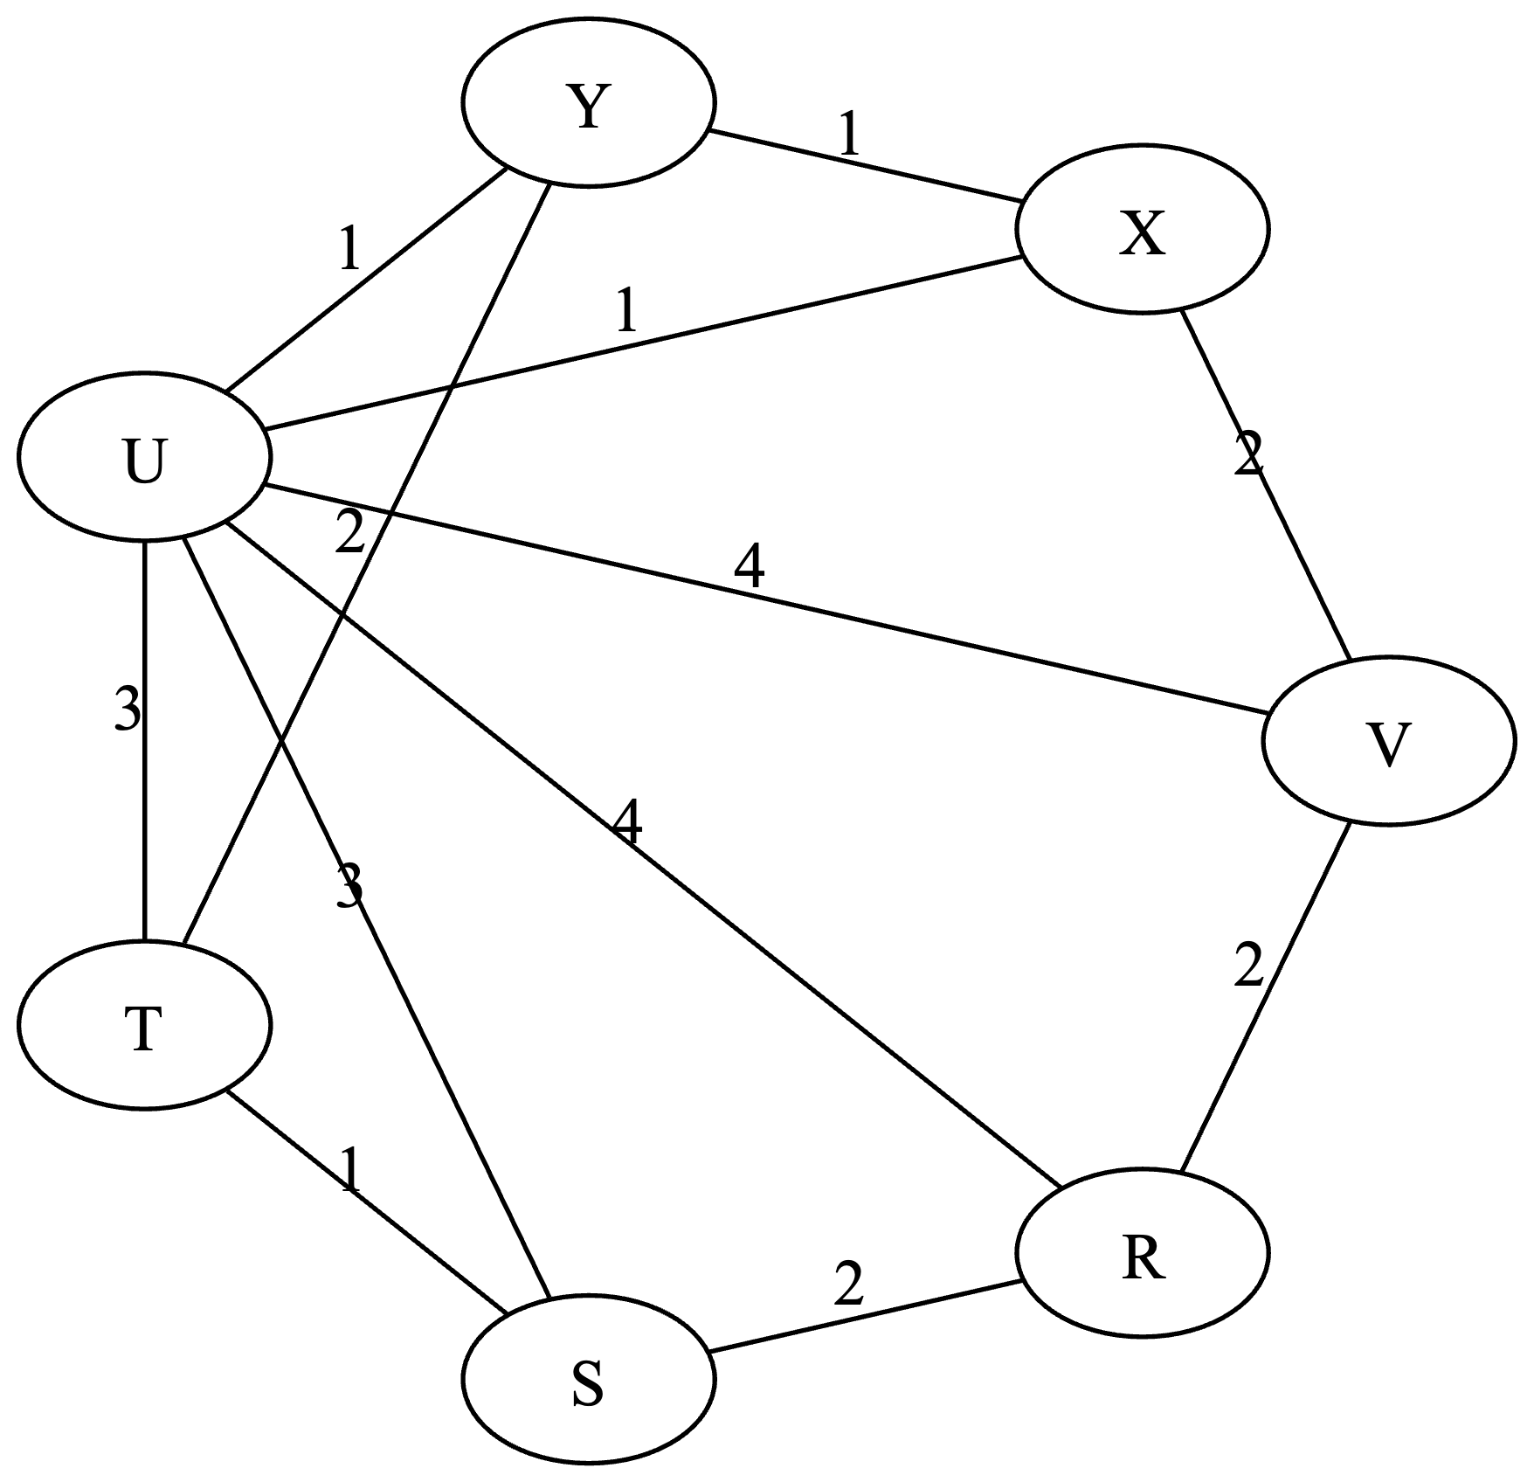
Nr | Kanten sortiert | Durchlauf

